2021_03_data
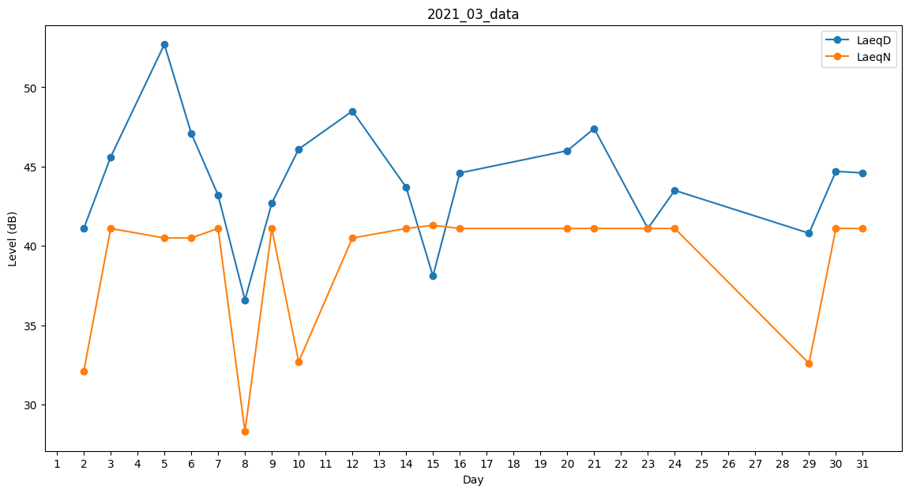
Day | LaeqD | LaeqN
1 | 36.6 | 0
2 | 41.1 | 32.1
3 | 45.6 | 41.1
4 | 46.1 | 0
5 | 52.7 | 40.5
6 | 47.1 | 40.5
7 | 43.2 | 41.1
8 | 36.6 | 28.3
9 | 42.7 | 41.1
10 | 46.1 | 32.7
11 | 0 | 0
12 | 48.5 | 40.5
13 | 40.5 | 0
14 | 43.7 | 41.1
15 | 38.1 | 41.3
16 | 44.6 | 41.1
17 | 46.1 | 0
18 | 43.5 | 0
19 | 48.7 | 0
20 | 46 | 41.1
21 | 47.4 | 41.1
22 | 38.1 | 0
23 | 41.1 | 41.1
24 | 43.5 | 41.1
25 | 46.3 | 0
26 | 0 | 0
27 | 0 | 0
28 | 47.1 | 0
29 | 40.8 | 32.6
30 | 44.7 | 41.1
31 | 44.6 | 41.1

